CENTRES
Centre | Delai_inj_images IODE 123 | Delai_inj_images TC99M | A_TC_MBq | A_I_MBq | AM_I_MBq_kg | A_seringue_vide_O_N | seringue_camera_O_N | Type_fant_local | Marque_fant_local | ref_fant_local | photo_fant_local | rmq_fant_local
1 | SO | 0:20:00 | 80 |  |  | Oui | Oui | Flacon CisBio + fantôme cylindrique ANSI/IAEA | Biodex | Thyroid Uptake Neck Phantom |  | Dans ce fantôme nous pouvons y intégrer un flacon
2 | 5:00:00 | SO | 148 | 7 |  | Non | Non | seringue air | Seringue BD | 2,5ml Luer Sli |  | Pour les acquisitions avec le protocole local, la distance entre le cou et le collimateur a été fixée à 9 cm( ce qui représente la distance le plus utilisée pour les patients). Sinon, Je crois que l'orientation de mes acquisitions est inversée (tête, pieds).
3 | 5:00:00 | 0:20:00 | 140 | 8 |  | Non | Non | seringue air |  |  |  | nous ne calculons pas de fixation thyroidienne jusqu'à présent
4 | 6:00:00 | SO | 74 | 12 |  | Oui | Non | seringue (air ?) |  | A demander | A demander | Seringue
5 | 2:00:00 | 0:20:00 | 74 | 10 | 10 à tout le monde | Non | Non | Seringue Luer Lok de 3mL contenant entre 0,5mL et 1mL posée sur la table avec le matelas |  |  |  | On positionne le patient à 8,5 cm du pinhole en positionnant une carte de pointage dans sa longueur (soit 8,5cm) entre le cou et le pinhole. La calibration est faite dans les mêmes conditions en positionnant une seringue à 8,5cm du pinhole.
6 | 2:00:00 | 0:15:00 | 80 | 8 | - | Non | Non | Pour Tc-99m : seringue de 5 mL remplie à 2 mL sur le matelas avec distance source collimateur de 15 cm, ~30 MBq Pour I-123 : seringue de 2,5 mL remplie à 1 mL dans fantôme cou avec distance surface du cou - collimateur de 15 cm, ~ 5 MBq |  | Fantôme cou de l'étude Estimabl |  | Le fantôme n'est pas utilisé pour le Tc-99m (seringue posée sur le lit d'examen uniquement)
7 | SO | 0:20:00 | 110 |  |  | Non | Non | Seringue dans un fantôme cou | PTW | L991220 Thyroid uptake neck phantom |  | fantome avec condition d'absorption et de diffusion des tissus. 130 mm de diamètre. Matière : Polyéthylène. Densité 0,96 m/cm3
8 | 2:00:00 | 0:20:00 | 110 | 20 |  | Non | Non | fantôme maison simulant un cou avec trachée avec insert de 28 mL pour source liquide (fantôme Estimabl 2 + insert maison)
9 | 2:00:00 | SO |  | 8 | NC | Non | Non | Seringue - dans un fantôme thyroïdien en PMMA dédié, fourni au service dans le cadre du protocole de recherche ESTIMABL2 | NA | NA |  | Fantôme utilisé dans le cadre du protocole de recherche ESTIMABL2, auquel le service a participé (2013)
10 | 2:00:00 | 0:15:00 | 74 | 4 | A demander | Non | Non | A demander | A demander | A demander | A demander | A demander
11 | 3:00:00 | SO |  | 8 | NC | Non | Non | pas de fantôme | pas de fantôme | pas de fantôme |  | Flacon ou seringue posés sur la table
12 | 2:00:00 | SO |  | 8 | NC | Oui | Non | pas de fantôme | pas de fantôme | pas de fantôme |  | cupule ou seringue posées sur la table
13 | 2:00:00 | SO | 100 | 12 | SO | Non | Non | Fantôme anthropomorphique 2D | inconnu | inconnu | 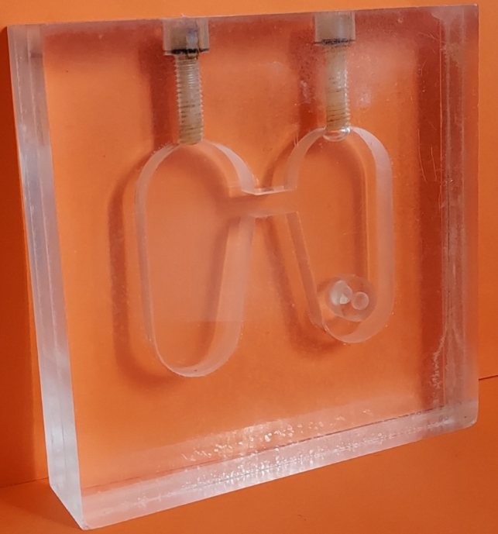 | Volume 20 mL
14/41 | SO | 0:13:00 | 110 |  |  | Non | Non |  |  | MERAIODE
15 | 2:00:00 | SO |  | 11 | SO | Oui | Oui | Seringue dans l'air | SO | seringue de 3 ml | SO | Même type de seringue que pour l'injection
16 | SO | 0:20:00 | 74 |  |  | Non | Non | Seringue | Pentaferte
17 | 1:15:00 | 0:30:00 | 75 | 9 |  | 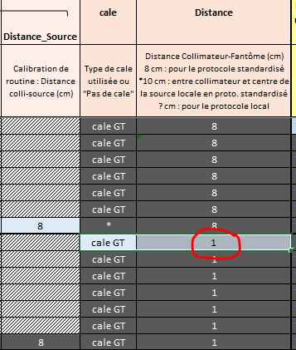 Non | Non
18 | 2:00:00 | SO | 74 | 8 |  | Non | Non | Seringue dans un fantôme maison | maison |  | 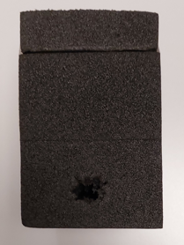 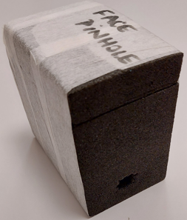
19 | SO | 0:20:00 | 80 |  |  | Non | Non | seringue de 3mL | nipro |  |  | Seringue identique à celle du GT (même marque même modèle)
20 | 2:00:00 | SO |  | 9 |  | Non | Non | seringue d'iode 123 dans fantôme cou | CAPINTEC, INC ou DUPHAR | Neck Phantom ou Thyroid Phantom | 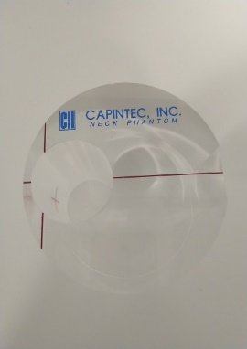 | Phantom CAPINTEC : Fixation généralement mesurée à la sonde thyroïdienne. Mesure de la seringue avant administration dans fantôme CAPINTEC. Phantom DUPHAR : Occasionnellement, mesure en caméra. Mesure du facteur de calibration en caméra avec fantôme DUPHAR.
 |  |  |  |  |  |  |  |  |  |  | 